Sheet1
 |  | Nama Kelompok - Meme

 |  | Anggota :

 |  |  | - Nicholas Salvadore – 211110241 (SCRUM MASTER)
 |  |  | - Alex Federico - 211110052
 |  |  | - Febry Christiani Thomas - 211112550

 |  |  | Universitas Mikroskil

 |  |  | 2023

 |  | Topik Pengerjaan

 |  | E-Commerce

 |  |  | Penjelasan

Aplikasi Basic yang bisa melakukan hal-hal basic yang dilakukan oleh E-Commerce Seperti membeli Barang, Order, Beragam Pilihan

Project ini merupakan project jangka pendek yang dibuat untuk mendapatkan hasil Research yang lebih mendalam tentang dunia pembuatan
aplikasi dan juga cara tim profesional bekerja

Scrum adalah kerangka kerja pengembangan perangkat lunak yang berfokus pada kerja tim yang terorganisir, transparan, dan berkelanjutan
dalam memenuhi tujuan bisnis melalui iterasi singkat yang disebut Sprint.

Trello adalah aplikasi manajemen proyek berbasis web yang memungkinkan pengguna membuat, mengorganisir, dan memantau daftar tugas atau proyek
dalam bentuk papan kanban yang intuitif dan mudah digunakan.

Github adalah platform kolaborasi pengembangan perangkat lunak yang menggunakan sistem kontrol versi Git, memungkinkan pengguna
untuk menyimpan, mengelola, dan berbagi kode sumber proyek secara terbuka atau pribadi serta memfasilitasi kolaborasi
antar developer pada proyek yang sama.

Figma adalah aplikasi desain berbasis web yang memungkinkan pengguna untuk membuat, berbagi, dan berkolaborasi pada desain antarmuka
pengguna (UI) dan pengalaman pengguna (UX) secara real-time.

Product Backlog & User Story
ID | EPIC | As a…. | I Want To | So that… | Priority | Estimation
551 | Security | Investor | Ingin security Yang Kuat | Tidak menunggu antrian | Very High | 8
552 | View Product Page | Customer | Diantar item ke alamat | Menghemat Bahan bakar | Medium | 3
553 | View Product Page | Customer | mengambil item ke toko terdekat | tidak perlu mencari toko mana yang dipesan | High | 5
554 | View Product Page | Customer | Bisa mengkontak Customer Service | Tidak terjadi kesalahan dan segera bisa diperbaiki | High | 5
555 | Application | Customer | Menerima Notifikasi | Untuk mengetahui Berita terkini terkait Aplikasi | Medium | 2
556 | View Product Page | Investor | Navigation Bar lebih simple | Membantu Customer lebih mudah memakai aplikasi | Medium | 2
557 | View Product Page | Investor | Produk terlihat bagus di aplikasi | Menarik Pembeli | Low | 1
558 | View Product Page | Investor | Proses Check Out kuat tapi Mudah | Menghemat proses maintenance | High | 5
559 | View Product Page | Investor | Meningkatkan peforma ui | Membantu Customer proses pesan aplikasi | Medium | 5
560 | View Product Page | Investor | Ingin Navigation Bar lebih mudah liat | agar tidak salah menekan dan membuang waktu saat membeli | Medium | 5
561 | View Product Page | Investor | Ingin UI ada Widget CARD | ada daya tarik yang kuat | Medium | 5
562 | View Product Page | Customer | ada nya ruang percakapan dengan driver | Membantu customer untuk berkomunikasi dengan driver mengenai alamat tujuan pengantaran | Medium | 3

Sprint Planning
Sprint 1
Sprint Goals
A simple Ecommerce app
Sprint Backlog
ID | Backlog Items
551 | Sebagai [INVESTOR] ingin Security yang kuat agar data customer tidak menjadi sasaran untuk diserang
552 | sebagai [CUSTOMER] ingin item bisa diantar ke alamat agar menghemat bensin
553 | sebagai [CUSTOMER] ingin bisa mengambil Item di toko terdekat agar tidak pusing saat mencari toko yang dipesan
554 | sebagai [CUSTOMER] saya ingin bisa mengkontak customer service apabila ada kendala agar Tidak terjadi kesalahan dan segera bisa diperbaiki
555 | sebagai [CUSTOMER] saya ingin menerima notifikasi promosi dan produk baru agar saya bisa mengetahui ada produk saja yang baru
557 | sebagai [INVESTOR] ingin produknya terlihat bagus dalam aplikasi agar bisa menarik pembeli

Sprint Planning
Sprint 2
Sprint Goals
An app that can do simple transaction
Sprint Backlog
ID | Backlog Items
558 | sebagai [INVESTOR] ingin membuat proses check out kuat tapi simple agar menghemat proses maintenance

Sprint Planning
Sprint 3
Sprint Goals
A simple navigation bar
Sprint Backlog
ID | Backlog Items
556 | sebagai [INVESTOR] saya ingin Navigation bar lebih simple agar Membantu Customer lebih mudah memakai aplikasi

Sprint Planning
Sprint 4
Sprint Goals
A good UI
Sprint Backlog
ID | Backlog Items
559 | Sebagai [Investor] ingin mengupgrade UI agar dapat berkompetisi dengan persaingan yang ada pada industri
560 | Sebagai [Customer] ingin navigation bar yang lebih mudah unutk dilihat agar tidak salah menekan dan membuang waktu saat membeli

Sprint Planning
Sprint 5
Sprint Goals
Finalize product
Sprint Backlog
ID | Backlog Items
561 | Sebagai [Investor] ingin UI menggunakan widget Card agar memiliki daya tarik yang kuat
562 | Sebagai [Customer] memudahkan memberitahukan titik pengantaran

 |  | Daily SCRUM Meeting Report
No. | Nama Anggota | Dikerjakan | Tanggal Mulai | Kendala | Waktu Selesai
1 | Alex Federico | Membuat Prototype | 2023-04-23 | Menentukan UI | 2
2 | Febry Christiani | Membuat Prototype | 2023-04-23 | Menentukan Warna | 2
3 | Nicholas Salvadore | Membuat Prototype | 2023-04-25 | Menentukan Posisi | 3
4 | Alex Federico | Mencari Bug | 2023-04-29 | Gambar tidak terloading | 5
5 | Nicholas Salvadore | Membuat Laporan Trello | 2023-05-02 | Lupa mencatat Hal yang didiskusi | 5
6 | Alex Federico | Menambah Item | 2023-06-02 | Terlalu banyak item untuk dipilih | 7
7 | Alex Federico | Mengupgrade UI | 2023-06-11 | Design yang pas sangat sulit ditemukan | 5
8 | Febry Christiani | Tester | 2023-06-18 | Belum di optimisasi | 2
9 | Alex Federico | Mengupgrade Navigation Bar | 2023-06-21 | Bug Visual | 3
10 | Alex Federico | Menambah Card | 2023-06-25 | Tidak bisa di Click | 5
11 | Febry Christiani | Mendesain UI | 2023-06-28 | Tidak bisa di Click | 2
12 | Nicholas Salvadore | Membuat Laporan Trello dan PDF | 2023-07-05 | Mengumpulkan semua diskusi menjadi 1 | 7

 |  | Sprint Review
SPRINT 1
Completed Task | Incompleted Task | What's Next
Task 1 : Security | Task 6 : CUSTOMER-FRIENDLY UI | SPRINT 2 : Simple transaction
Task 2 : Online order | Task 8 : CHECK-OUT
Task 3 : Location detection
Task 4 : Report
Task 5 : Nontification
Task 7 : UI

SPRINT 2
Completed Task | Incompleted Task | What's Next
Task 8 : CHECK-OUT | Task 6 : CUSTOMER-FRIENDLY UI | Sprint 3 : Navigation Bar

SPRINT 3
Completed Task | Incompleted Task | What's Next
Task 6 : CUSTOMER-FRIENDLY UI | Task 10 : Upgraded UI | Task 12 : Membuat chat
 | Task 9 : More Item | Task 11 : Compile into Apk

SPRINT 4
Completed Task | Incompleted Task | What's Next
Task 9 : More Item | Task 12 : Membuat chat | -
 | Task 11 : Compile into Apk | -
 | - | -

SPRINT 5
Completed Task | Incompleted Task | What's Next
Task 12 : Membuat chat | - | -
Task 11 : Compile into Apk | - | -
 | - | -

 |  | SPRINT Retrospective
SPRINT 1
Analysis |  | Actions
What went well | What could be improved | What to stop doing | What to keep doing | What to start doing
listing all the task to do | work management | Proscatinating | Share the workload | Designing Prototype

SPRINT 2
Analysis |  | Actions
What went well | What could be improved | What to stop doing | What to keep doing | What to start doing
Basic feature | Better UI | Forget to write in Trello | Manage work | Research UI

SPRINT 3
Analysis |  | Actions
What went well | What could be improved | What to stop doing | What to keep doing | What to start doing
UI | Smoothness | Making things too complicated | Keep simple | Make a Report

SPRINT 4
Analysis |  | Actions
What went well | What could be improved | What to stop doing | What to keep doing | What to start doing
Planning | Effectiveness | procastinating | discussion | Make a Report

SPRINT 5
Analysis |  | Actions
What went well | What could be improved | What to stop doing | What to keep doing | What to start doing
Discussion | Vocabullary | talk without bassis | practice speeking | Learn more

SPRINT 6
Analysis |  | Actions
What went well | What could be improved | What to stop doing | What to keep doing | What to start doing
programming | Knowledge | deoptimize | Optimizing | learn More

SPRINT 7
Analysis |  | Actions
What went well | What could be improved | What to stop doing | What to keep doing | What to start doing
Testing | Design | complicated | color theory | Simplified design

SPRINT 8
Analysis |  | Actions
What went well | What could be improved | What to stop doing | What to keep doing | What to start doing
Report | lag interval between location | burn the server | reduce server load | optimize server

SPRINT 9
Analysis |  | Actions
What went well | What could be improved | What to stop doing | What to keep doing | What to start doing
More option | important option | complicated option | design option | simplified option available

SPRINT 10
Analysis |  | Actions
What went well | What could be improved | What to stop doing | What to keep doing | What to start doing
Security | make more bait hole | Weak to traffic attack | Learning more security technique | upgrading security

SPRINT 11
Analysis |  | Actions
What went well | What could be improved | What to stop doing | What to keep doing | What to start doing
Run well | storage | dump memory | optimizing | compressing

SPRINT 12
Analysis |  | Actions
What went well | What could be improved | What to stop doing | What to keep doing | What to start doing
Readable | Interval between chat message | add so many complicated code | optimizing | find bug

 |  | TRELLO
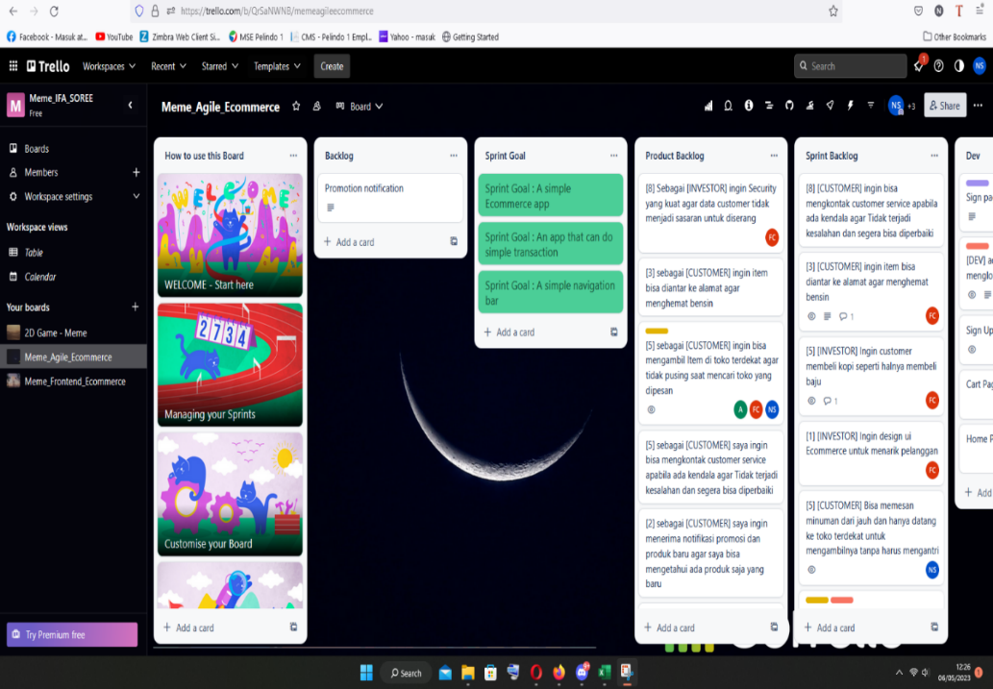
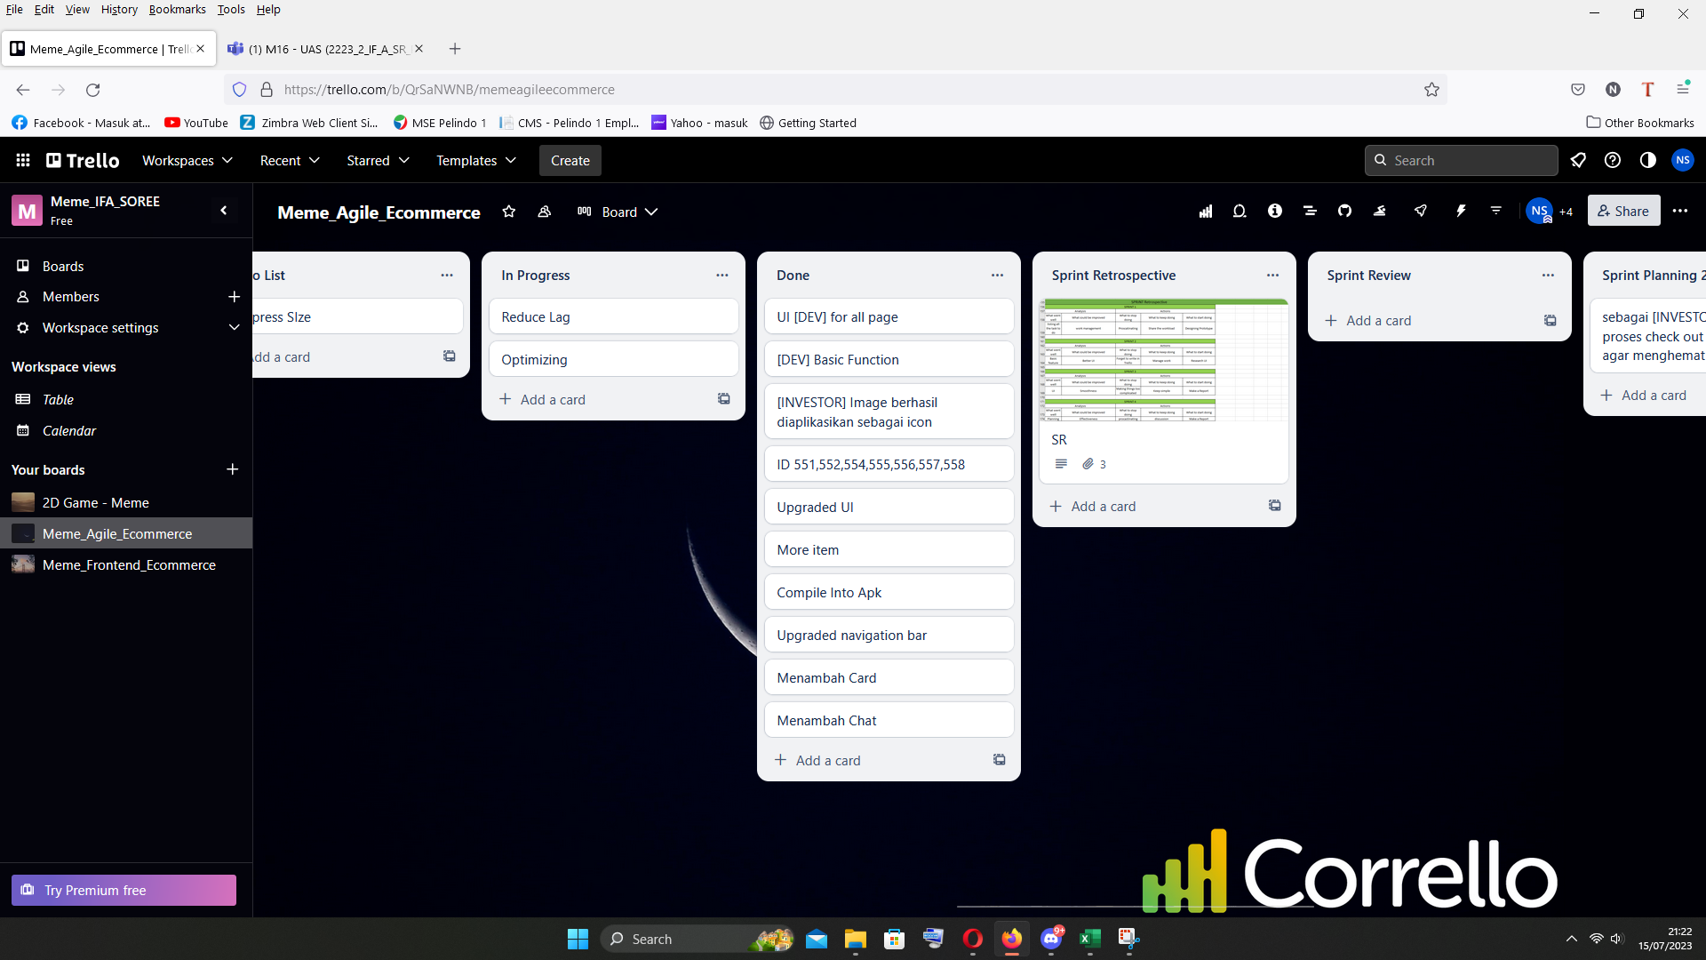

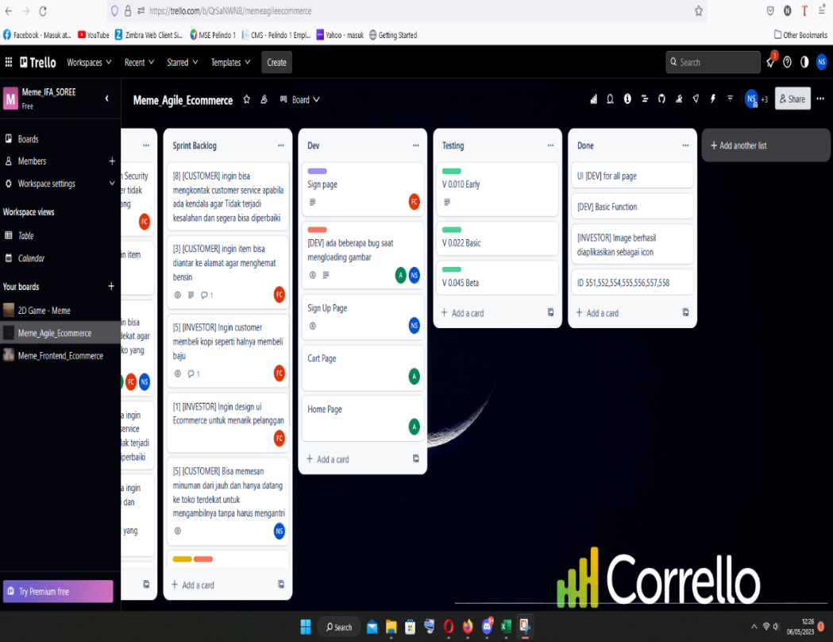
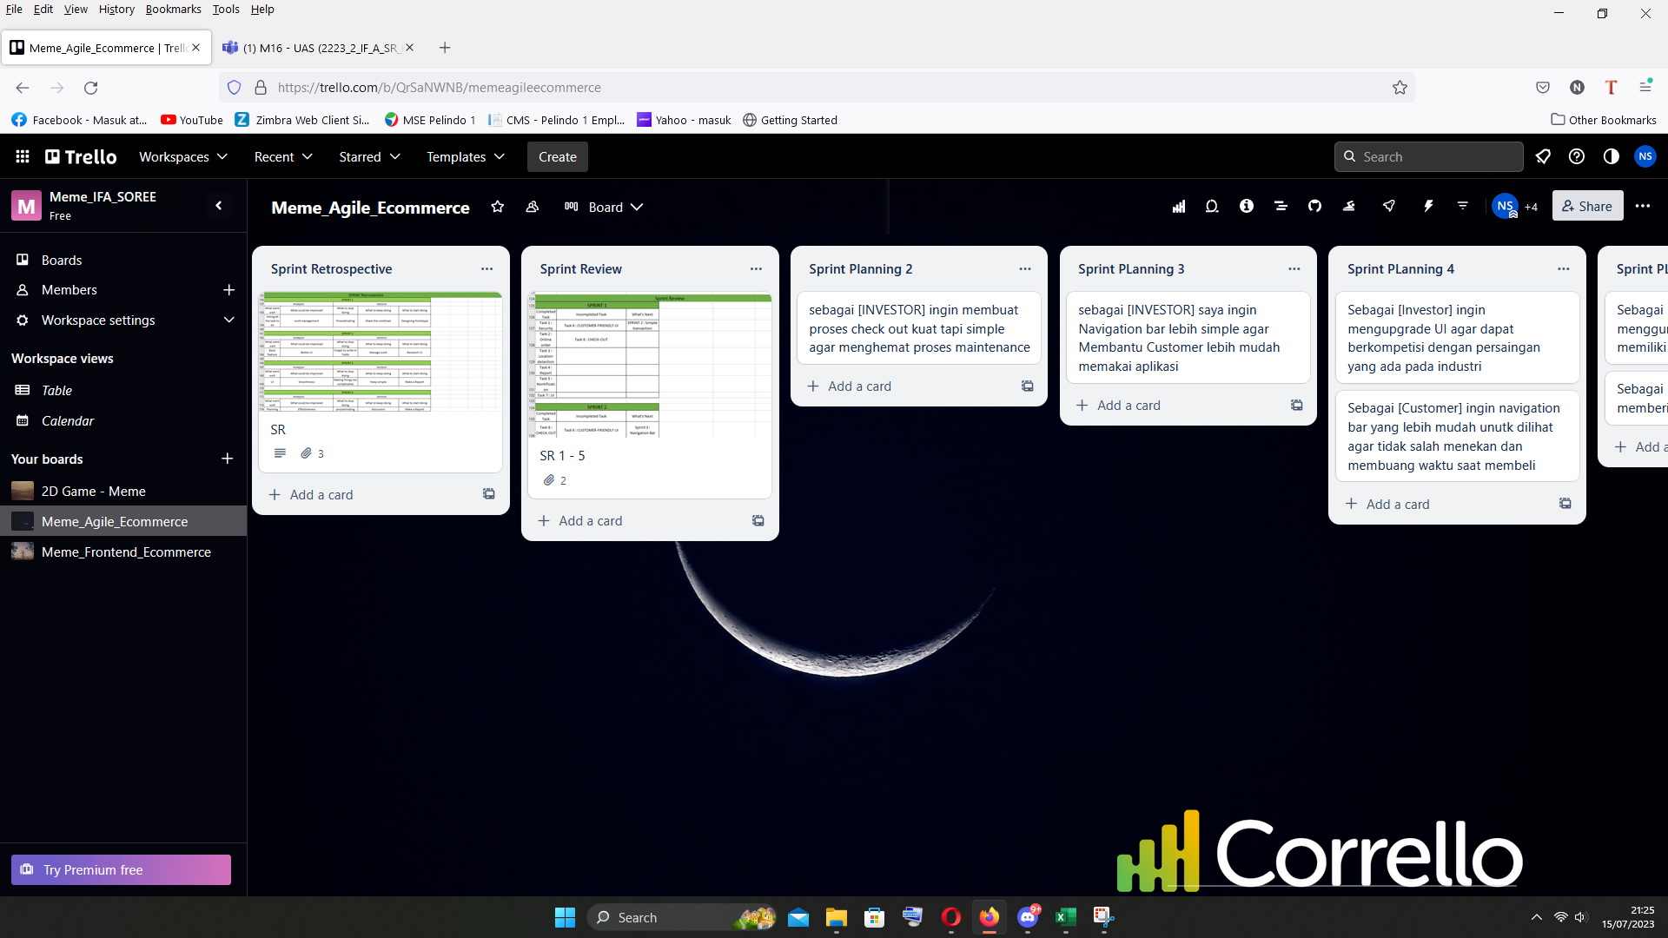

 | LINK : https://trello.com/b/QrSaNWNB/memeagileecommerce

 |  | GITHUB

 | LINK : https://github.com/manus1a/kelompok_meme_laporan

 |  | Hasil Akhir
 | https://www.figma.com/file/DOfXjIX0sDtTT138vuBkm6/Untitled?type=design&mode=design&t=JCj41vPfMqSEHQiK-1

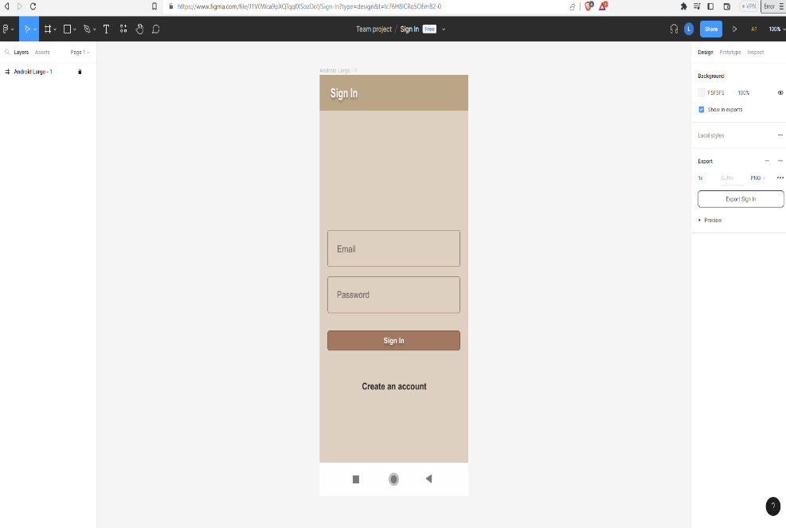
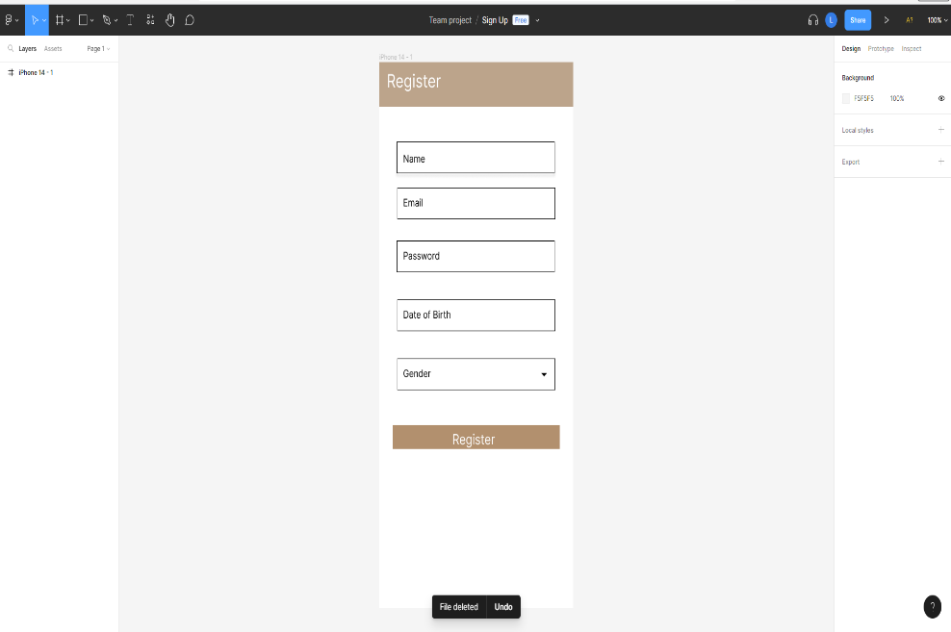

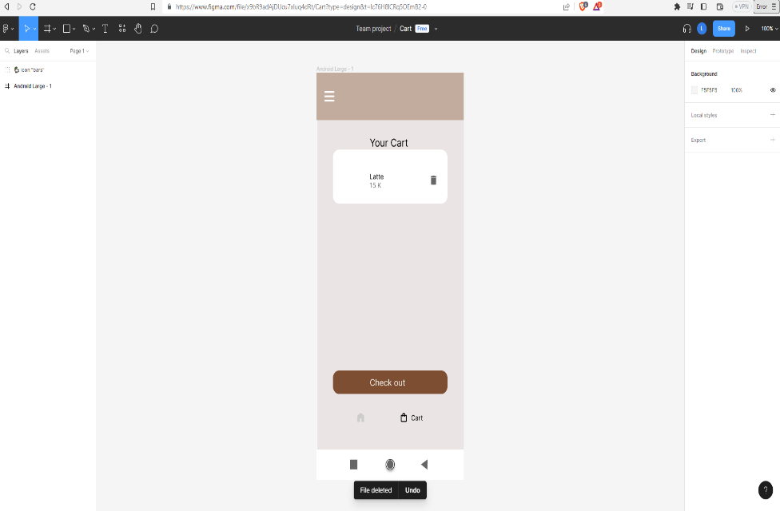
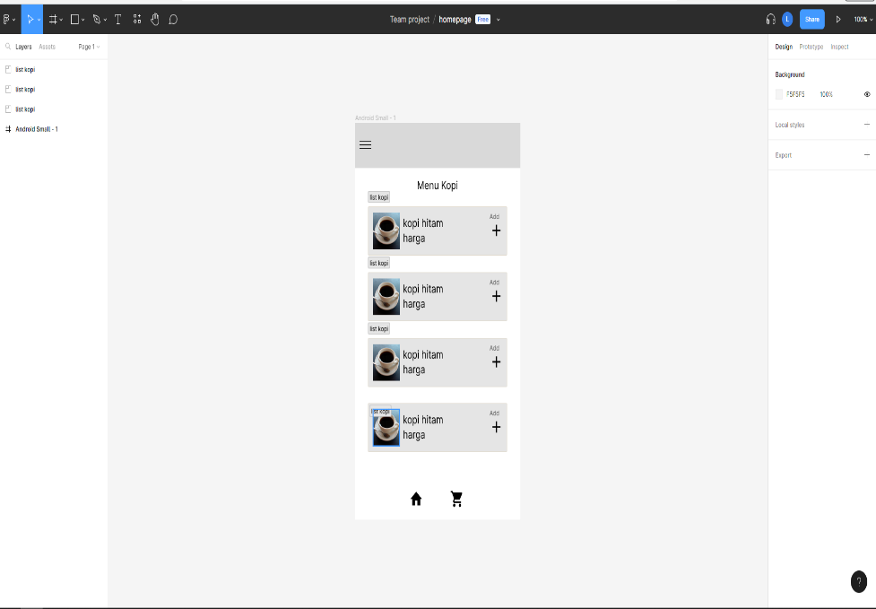

 |  | Penutup

Hal yang kami dapat dari mengerjakan project ini dapat disimpulkan berhasil merasakan suasana saat bekerja dalam sebuah tim

Terima kasih karena sudah membaca sampai sejauh ini. Kalau ada kata yang kurang sopan atau kurang tepat kami minta maaf

 |  |  |  |  | Thanks,
 |  |  |  |  | Meme Team

